Claims NL(BCAB9108850100)
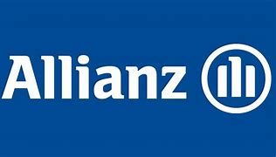 |  |  |  |  | Voice of the Customer - Feedback collected

Title | KlantenNamen | ContactNummer | Email | Interactie | Vraag1 | Vraag2 | Vraag3 | Vraag4 | Vraag5 | Vraag6 | Vraag7 | Vraag8
M. | Marc Van Dyck | ZCN101141040 | marc.gr.vandyck@skynet.be | BE Motor Claim Settlement | 5 | --- | 5 | 5 | 5 | --- | 5 | Tout s'est parfaitement bien passé. La collaboration entre Allianz et Carglass fonctionne sans difficulté.

